16
Tarea Bota Nota
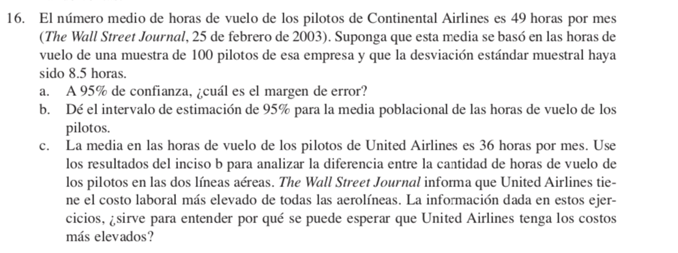

X barra | 49
n | 100
s | 8.5
a) A 95% de confianza - Cual es el Margen de error?
 |  |  | n-1
Nivel.C | 0.95 |  | t= | 1.98
Alpha | 0.05
Alpha/2 | 0.025

Margen de Error |  | M.ERROR
 | 0.85 | 1.69

b)De el intervalo de estimacion de 95% para la media poblacional de las horas de vuelo de los pilotos?
47.31 | 50.69
c) Menos horas y costos más elevados para United
X barra | 36
n | 100
s | 8.5

17
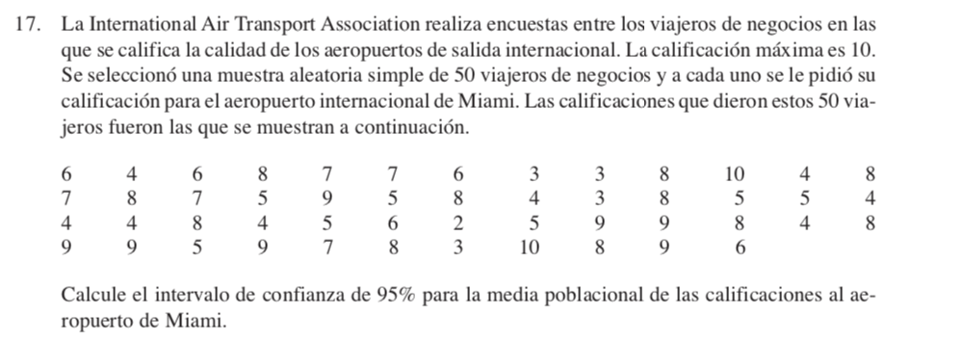

Rating
6 | x Barra | 6.34
4 | n | 50
6 | S | 2.16
8
7
7 | a) Calcule el intevalo de confianza de 95% para la media poblacional de las calificaciones al aeropuerto de Miami:
6 | N.Con | 0.95
3 | Alpha | 0.05
3 | Alpha/2 | 0.025 | t= | 2.01
8
10
4 | EE | ME
8 | 0.306 | 0.6147
7
8 | Intervalos
7 | 5.73 | 6.95
5
9
5
8
4
3
8
5
5
4
4
4
8
4
5
6
2
5
9
9
8
4
8
9
9
5
9
7
8
3
10
8
9
6

18
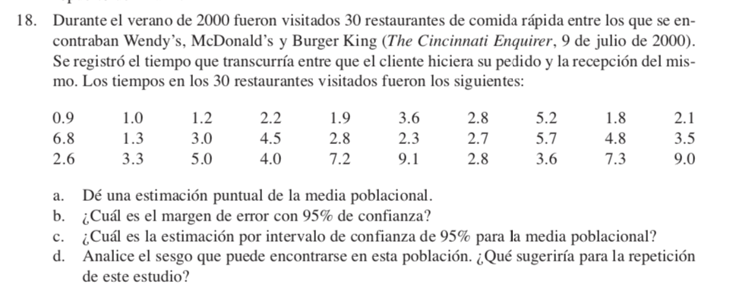
18

Tiempos Visitados
0.9 | a) | x barra | 3.8
1 |  | s | 2.26
1.2 |  | n | 30
2.2 | b) Cual es el margen de error con 95% de Confianza ?
1.9 | N.confianza | 0.95
3.6 | Alpha | 0.05 |  | t= | 2.045
2.8 | Alpha/2 | 0.025 |  |  |  | ME
5.2 |  |  |  | EE | 0.412 | 0.84
1.8
2.1 | c) | Intervalos
6.8 |  | 2.96 | 4.64
1.3
3 | d) Analice el sesgo que puede encontrarse en esta poblacion. Que sugeriria para la repeticion de este estudio?
4.5 | Se recomienda que se tenga una muestra poblacional mayor a 30, para poder minimizar el margen de error
2.8
2.3
2.7
5.7
4.8
3.5
2.6
3.3
5
4
7.2
9.1
2.8
3.6
7.3
9

20
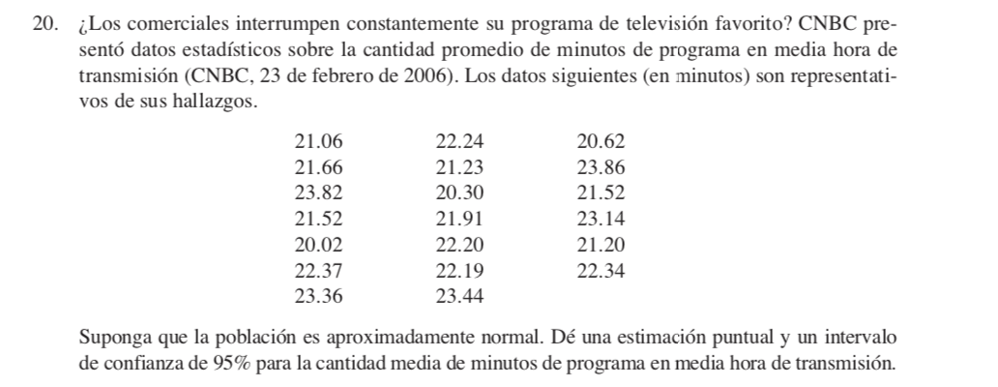

21.06
21.66 | x barra | 22.00
23.82 | n | 20
21.52 | s | 1.12
20.02
22.37 | Estimacion puntual y un invervalo de confianza de 95%
23.36
22.24 | N.confianza | 0.95 | t= | 2.09
21.23 | Alpha | 0.05
20.30 | Alpha/2 | 0.025 | EE | ME
21.91 |  |  | 0.250 | 0.52
22.20
22.19 |  |  | Intervalo
23.44 |  |  | 21.48 | 22.52
20.62
23.86
21.52
23.14
21.20
22.34

22
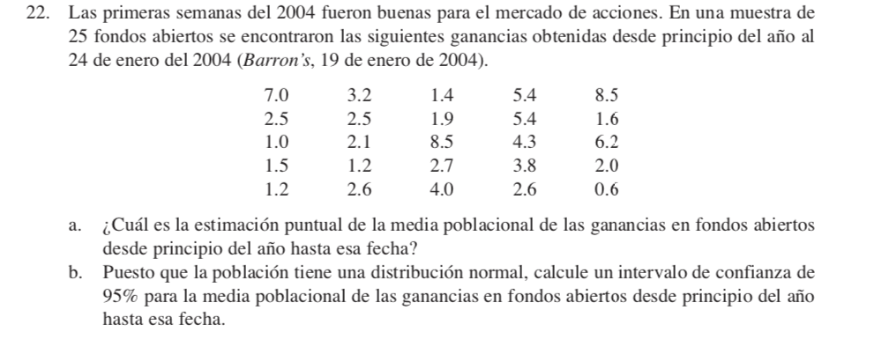

7 | a) | x barra | 3.35
2.5 |  | s | 2.287
1 |  | n | 25
1.5
1.2 |  | N.confianza | 0.95 |  | t= | 2.06
3.2 |  | Alpha | 0.05
2.5 |  | Alpha/2 | 0.025 |  | EE | ME
2.1 |  |  |  |  | 0.457 | 0.94
1.2
2.6 |  |  |  | b) | Intervalo
1.4 |  |  |  |  | 2.40 | 4.29
1.9
8.5
2.7
4
5.4
5.4
4.3
3.8
2.6
8.5
1.6
6.2
2
0.6

